INVERSE GAMMA
Parámetro | Valor | Aleatorio | Dato | Indicador | Calculado de datos | Cálculo paramétrico | Momentos teoricos
alpha | 5 | 0.91078233932 | 0.42625981619 | media | 0.24990631006 | 0.25 | r | E[r]
beta | 1 | 0.66118775042 | 0.26080949785 | varianza | 0.019276011718 | 0.020833333333 | 1 | 0.25
 |  | 0.7612613257 | 0.30236265354 | desviación | 0.13883807733 | 0.1443375673 | 2 | 0.083333333333
 |  | 0.071166872212 | 0.116636241 | asimetria | 2.718549175 | 3.4641016151 | 3 | 0.041666666667
 |  | 0.28100596896 | 0.16582605825 | curtosis | 17.281661595 | 45 | 4 | 0.041666666667
 |  | 0.90859225364 | 0.42301265401
$$E[x]$$
$$μ_{1}$$
 |  | 0.65644720681 | 0.2591643923 | Momentos no centrados |  |  | Momentos centrados teoricos
$$E[x^{2}]$$
$$μ_{2}$$
 |  | 0.16183919241 | 0.14033913416 |  | 0.24990631006 |  |  | 0
$$E[x^{3}]$$
$$μ_{3}$$
 |  | 0.60974919122 | 0.24403692703 |  | 0.081720243176 |  |  | 0.020833333333
$$E[x^{4}]$$
$$μ_{4}$$
 |  | 0.6490326421 | 0.2566353024 |  | 0.037317724767 |  |  | 0.010416666667
 |  | 0.92597086598 | 0.45165245392 |  | 0.02480406035 |  |  | 0.01953125
 |  | 0.30776044416 | 0.17138197245
$$μ_{1}$$
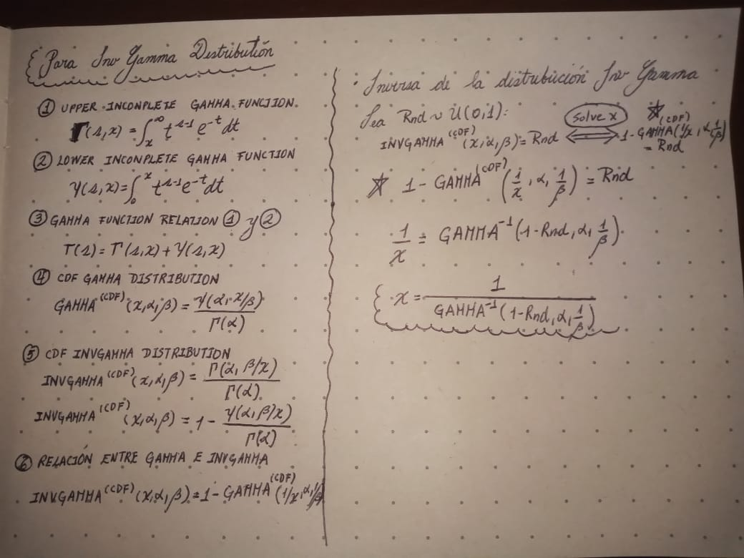
 |  | 0.53752703429 | 0.22364004798 | Momentos centrados
$$μ_{2}$$
 |  | 0.4079537774 | 0.19270979271 |  | 0
$$μ_{3}$$
 |  | 0.43618448755 | 0.19902014366 |  | 0.019267079367
$$μ_{4}$$
 |  | 0.51366385388 | 0.21749966972 |  | 0.0072653909162
 |  | 0.67249802821 | 0.26482793817 |  | 0.0064212541571
 |  | 0.64410530959 | 0.25498316402
 |  | 0.090255111317 | 0.12238496351
 |  | 0.94797134363 | 0.50174211605
 |  | 0.50824830474 | 0.21613988973
 |  | 0.34545030833 | 0.17926649791
 |  | 0.60455124905 | 0.24246026974
 |  | 0.90377556162 | 0.41617508871
 |  | 0.27716520438 | 0.16502886498
 |  | 0.45836903731 | 0.20411823321
 |  | 0.52115289176 | 0.21939997473
 |  | 0.22936604653 | 0.15504914306
 |  | 0.91232652498 | 0.4286049166
 |  | 0.69012521726 | 0.27137487081
 |  | 0.68620719904 | 0.26988794248
 |  | 0.70262571452 | 0.27624941981
 |  | 0.57166320447 | 0.23290136729
 |  | 0.92817506327 | 0.45583496302
 |  | 0.59705532831 | 0.24021987997
 |  | 0.56944198038 | 0.23227969436
 |  | 0.95551371268 | 0.52494221193
 |  | 0.73157010489 | 0.28839368673
 |  | 0.90426040819 | 0.41684538559
 |  | 0.2221334774 | 0.15352036998
 |  | 0.91937050314 | 0.43994118514
 |  | 0.33051843269 | 0.17612994152
 |  | 0.19771716454 | 0.14829411042
 |  | 0.22704025022 | 0.15455831999
 |  | 0.13987331638 | 0.13521828746
 |  | 0.75319764766 | 0.29839474247
 |  | 0.9866746909 | 0.72676718803
 |  | 0.46263520566 | 0.20511449659
 |  | 0.82581821281 | 0.34054165725
 |  | 0.40231631196 | 0.19147037611
 |  | 0.5171824092 | 0.21838955827
 |  | 0.40647899119 | 0.19238494019
 |  | 0.13460533837 | 0.13395132745
 |  | 0.42217210939 | 0.19586526838
 |  | 0.33795222706 | 0.17768889178
 |  | 0.27695865021 | 0.16498598689
 |  | 0.45677230285 | 0.20374673059
 |  | 0.57250034687 | 0.23313640148
 |  | 0.053042933005 | 0.11040143925
 |  | 0.28810038841 | 0.16729835889
 |  | 0.28994446463 | 0.1676810793
 |  | 0.76516997995 | 0.30433761787
 |  | 0.070031084549 | 0.11627169014
 |  | 0.59908023869 | 0.24082129483
 |  | 0.039357883769 | 0.10486587692
 |  | 0.26888230931 | 0.16330872554
 |  | 0.54721196272 | 0.22620672741
 |  | 0.71376204516 | 0.2807713855
 |  | 0.52114860977 | 0.21939888143
 |  | 0.15006607668 | 0.13762439362
 |  | 0.9035406306 | 0.41585168959
 |  | 0.82074785873 | 0.33702055462
 |  | 0.78597731824 | 0.31548124628
 |  | 0.12891961477 | 0.13256386281
 |  | 0.03740594725 | 0.10399014242
 |  | 0.76139917227 | 0.30243171664
 |  | 0.697854966 | 0.27436494688
 |  | 0.53527416608 | 0.22304943318
 |  | 0.21553701785 | 0.15211922407
 |  | 0.77218379505 | 0.30797122721
 |  | 0.66235594727 | 0.26121836666
 |  | 0.09598685352 | 0.12399696318
 |  | 0.95859414731 | 0.53578087109
 |  | 0.18703563274 | 0.14596678852
 |  | 0.71093759173 | 0.27960763988
 |  | 0.2758511056 | 0.16475606225
 |  | 0.65510607537 | 0.25870301532
 |  | 0.069922862723 | 0.11623679948
 |  | 0.35124252687 | 0.18048917553
 |  | 0.93227015309 | 0.46401540165
 |  | 0.14511991739 | 0.13646384616
 |  | 0.80541167016 | 0.32700276297
 |  | 0.86319464587 | 0.37063503102
 |  | 0.026829500039 | 0.098684489071
 |  | 0.20595191245 | 0.1500697308
 |  | 0.80481594617 | 0.32663127445
 |  | 0.67394565421 | 0.2653521639
 |  | 0.34784462891 | 0.17977147136
 |  | 0.96613396035 | 0.56686957653
 |  | 0.14087113842 | 0.13545638126
 |  | 0.23252458577 | 0.15571459343
 |  | 0.9910599962 | 0.80409590889
 |  | 0.76348818146 | 0.3034835747
 |  | 0.36708486513 | 0.18385374246
 |  | 0.47428590055 | 0.20786356288
 |  | 0.017941533194 | 0.093078973774
 |  | 0.4548964312 | 0.20331122528
 |  | 0.47135750887 | 0.20716857914
 |  | 0.47523024892 | 0.20808827052
 |  | 0.69044034754 | 0.27149528873
 |  | 0.18832776068 | 0.14624991552
 |  | 0.41229746487 | 0.19366918398
 |  | 0.87795417876 | 0.38517185909
 |  | 0.6444339509 | 0.25509266659
 |  | 0.31052023038 | 0.17195618873
 |  | 0.8503560308 | 0.35935963893
 |  | 0.43862041597 | 0.19957350963
 |  | 0.70994914858 | 0.2792031348
 |  | 0.20921446104 | 0.1507692791
 |  | 0.69217179767 | 0.27215912991
 |  | 0.21675294358 | 0.15237802962
 |  | 0.98133768095 | 0.66585320023
 |  | 0.040295158045 | 0.10527731986
 |  | 0.82970484239 | 0.3433183191
 |  | 0.13966124204 | 0.13516760841
 |  | 0.41982517589 | 0.19534136458
 |  | 0.21004983592 | 0.1509480642
 |  | 0.75764002002 | 0.30056337177
 |  | 0.41832815238 | 0.19500783171
 |  | 0.85757192306 | 0.36555665242
 |  | 0.8566557487 | 0.3647505517
 |  | 0.56205376266 | 0.23023188482
 |  | 0.20899581277 | 0.1507224624
 |  | 0.15300143762 | 0.13830727604
 |  | 0.23397473849 | 0.15601970933
 |  | 0.70504047221 | 0.27721504697
 |  | 0.96054301556 | 0.5431384789
 |  | 0.12720950066 | 0.13214219078
 |  | 0.0063859644424 | 0.081644060034
 |  | 0.85865644132 | 0.36651843242
 |  | 0.26939011245 | 0.16341423522
 |  | 0.5236079584 | 0.22002811501
 |  | 0.02964083754 | 0.10020435397
 |  | 0.77624961991 | 0.31013290241
 |  | 0.90170250003 | 0.41335212889
 |  | 0.41849958115 | 0.19504600029
 |  | 0.76957665685 | 0.30660675592
 |  | 0.36374716148 | 0.18314219896
 |  | 0.4269120707 | 0.19692721953
 |  | 0.65351406268 | 0.25815760005
 |  | 0.051924214512 | 0.10998159191
 |  | 0.84658221453 | 0.35625056931
 |  | 0.14971471751 | 0.13754236798
 |  | 0.20492388671 | 0.14984886001
 |  | 0.61009133825 | 0.24414138949
 |  | 0.44934360461 | 0.20202792488
 |  | 0.50423433433 | 0.21513956643
 |  | 0.12235804492 | 0.13093419513
 |  | 0.83532178631 | 0.34745774175
 |  | 0.64185810479 | 0.2542370058
 |  | 0.65267514441 | 0.25787117404
 |  | 0.72568066482 | 0.28581624063
 |  | 0.58164682707 | 0.23573124184
 |  | 0.24075770186 | 0.15744375471
 |  | 0.87587563196 | 0.38300778815
 |  | 0.22636823473 | 0.15441636657
 |  | 0.25194732772 | 0.15978345833
 |  | 0.6014114575 | 0.24151714018
 |  | 0.98616167844 | 0.7197442305
 |  | 0.39095629111 | 0.18899138546
 |  | 0.53515752575 | 0.22301891919
 |  | 0.66785800034 | 0.26316302565
 |  | 0.059316998582 | 0.11267145881
 |  | 0.90743091238 | 0.42132684012
 |  | 0.70371510571 | 0.2766840566
 |  | 0.2287044366 | 0.15490959315
 |  | 0.31737524285 | 0.17338409009
 |  | 0.45632391861 | 0.2036425408
 |  | 0.78349018174 | 0.3140892196
 |  | 0.9678839424 | 0.57525984981
 |  | 0.17089898627 | 0.1423882281
 |  | 0.039652583773 | 0.10499585615
 |  | 0.23288646303 | 0.15579075666
 |  | 0.088477432824 | 0.121875633
 |  | 0.40268039521 | 0.19155023056
 |  | 0.15246881153 | 0.13818367768
 |  | 0.4799675674 | 0.20921992879
 |  | 0.57093036528 | 0.23269594875
 |  | 0.17388330361 | 0.14305648501
 |  | 0.10142603311 | 0.12548761428
 |  | 0.0079056368763 | 0.083727034836
 |  | 0.19205788431 | 0.14706471041
 |  | 0.48959499623 | 0.21154314715
 |  | 0.949231602 | 0.5053340969
 |  | 0.48934095195 | 0.21148142844
 |  | 0.30492914559 | 0.17079320642
 |  | 0.18040997194 | 0.14450742532
 |  | 0.12886475711 | 0.13255036856
 |  | 0.4698908397 | 0.20682152724
 |  | 0.76123329378 | 0.30234861435
 |  | 0.60573165155 | 0.24281662422
 |  | 0.56535057955 | 0.23114191973
 |  | 0.034339135873 | 0.1025575913
 |  | 0.3663640506 | 0.18369994763
 |  | 0.62008191989 | 0.24722997689
 |  | 0.098190671617 | 0.12460528042
 |  | 0.29538015558 | 0.16880943388
 |  | 0.72443801025 | 0.28527976261
 |  | 0.74184491965 | 0.29303504693
 |  | 0.016525797854 | 0.092027246248
 |  | 0.1669338052 | 0.14149531933
 |  | 0.76207217062 | 0.30276950975
 |  | 0.19131224784 | 0.14690213079
 |  | 0.53143484009 | 0.22204833749
 |  | 0.66074595772 | 0.26065523158
 |  | 0.68740524783 | 0.27034061942
 |  | 0.013308013978 | 0.089388917245
 |  | 0.45523540644 | 0.20338984744
 |  | 0.50223364557 | 0.21464331654
 |  | 0.67025149739 | 0.26401894793
 |  | 0.05313460749 | 0.1104356276
 |  | 0.44810094068 | 0.20174191137
 |  | 0.0029969940172 | 0.075149686812
 |  | 0.7110226984 | 0.27964253486
 |  | 0.67966438001 | 0.26744600185
 |  | 0.88228293768 | 0.38981603946
 |  | 0.012434352732 | 0.088598693081
 |  | 0.72913596392 | 0.28732134205
 |  | 0.45542080038 | 0.20343286177
 |  | 0.91664575166 | 0.43542547417
 |  | 0.70031044459 | 0.27533105999
 |  | 0.83932789804 | 0.35050704795
 |  | 0.042218529701 | 0.10610450165
 |  | 0.39904996312 | 0.19075511537
 |  | 0.10257964829 | 0.12579926986
 |  | 0.89224555216 | 0.40128566726
 |  | 0.93961214009 | 0.4802286025
 |  | 0.9996885077 | 1.7560811566
 |  | 0.56177206274 | 0.23015440211
 |  | 0.93663456225 | 0.47339081685
 |  | 0.20068576389 | 0.14893594027
 |  | 0.57701688191 | 0.23441150979
 |  | 0.3468242048 | 0.17955618445
 |  | 0.49140270069 | 0.21198298342
 |  | 0.82041365945 | 0.3367923428
 |  | 0.9157832086 | 0.43403135719
 |  | 0.32300356306 | 0.17455849327
 |  | 0.059361380624 | 0.11268704487
 |  | 0.4586544774 | 0.2041847232
 |  | 0.79717031499 | 0.32197054643
 |  | 0.62962571146 | 0.25025259336
 |  | 0.18641625382 | 0.14583090681
 |  | 0.96129613895 | 0.54609681278
 |  | 0.052278430941 | 0.11011506034
 |  | 0.019695125836 | 0.094308229684
 |  | 0.64643605109 | 0.25576188369
 |  | 0.34972516094 | 0.18016851882
 |  | 0.89836982949 | 0.40895387735
 |  | 0.81252187418 | 0.33153522416
 |  | 0.55546922327 | 0.22843193129
 |  | 0.63504670524 | 0.25200257164
 |  | 0.67529027148 | 0.26584116613
 |  | 0.84716848128 | 0.35672792143
 |  | 0.80555074192 | 0.32708966601
 |  | 0.026391278747 | 0.098438749036
 |  | 0.95045136994 | 0.508911267
 |  | 0.7221517211 | 0.28429925317
 |  | 0.1171588092 | 0.12961898482
 |  | 0.78390659512 | 0.31432107436
 |  | 0.24323546337 | 0.1579627786
 |  | 0.6205711785 | 0.24738317778
 |  | 0.70059521746 | 0.27544362543
 |  | 0.16238206148 | 0.14046283459
 |  | 0.23683201451 | 0.15662018108
 |  | 0.75814981662 | 0.30081493377
 |  | 0.45943570535 | 0.20436682353
 |  | 0.17314977869 | 0.14289252279
 |  | 0.4739971904 | 0.20779492198
 |  | 0.0022717884173 | 0.073061576243
 |  | 0.21300461478 | 0.15157939222
 |  | 0.27375007747 | 0.16431982827
 |  | 0.96061099195 | 0.54340276469
 |  | 0.42014203764 | 0.19541202476
 |  | 0.40122177937 | 0.19123046759
 |  | 0.49899950074 | 0.21384435688
 |  | 0.77542457176 | 0.30969085597
 |  | 0.43701562154 | 0.19920878155
 |  | 0.38038507906 | 0.1867050848
 |  | 0.25710332408 | 0.16085838135
 |  | 0.81431212621 | 0.33270617751
 |  | 0.67177797483 | 0.2645680439
 |  | 0.9942688593 | 0.89742614075
 |  | 0.19403593773 | 0.14749531682
 |  | 0.99519518302 | 0.93669094669
 |  | 0.68807530852 | 0.2705945611
 |  | 0.82264313384 | 0.33832370582
 |  | 0.37890099154 | 0.18638558679
 |  | 0.16092240533 | 0.14012995174
 |  | 0.33158496464 | 0.17635331698
 |  | 0.94621985998 | 0.49691527722
 |  | 0.2850524181 | 0.1666658195
 |  | 0.69456495683 | 0.2730829167
 |  | 0.64434103468 | 0.2550616972
 |  | 0.28874855994 | 0.16743287783
 |  | 0.52082772308 | 0.21931697331
 |  | 0.32820557191 | 0.17564584474
 |  | 0.18461213431 | 0.14543448922
 |  | 0.16891217912 | 0.14194155802
 |  | 0.51611093233 | 0.21811802389
 |  | 0.87558076585 | 0.38270411726
 |  | 0.70337971729 | 0.27655007237
 |  | 0.82706522582 | 0.3414250078
 |  | 0.90714201744 | 0.42091124835
 |  | 0.088634484504 | 0.1219208187
 |  | 0.5797236872 | 0.23518149295
 |  | 0.64104577877 | 0.25396839284
 |  | 0.82817367607 | 0.34221614023
 |  | 0.14570365692 | 0.13660148254
 |  | 0.96597020265 | 0.56611063698
 |  | 0.48833560422 | 0.21123740879
 |  | 0.063608901514 | 0.11415120054
 |  | 0.050484684205 | 0.10943393834
 |  | 0.46646356129 | 0.20601317333
 |  | 0.40999214201 | 0.19315951824
 |  | 0.51042761915 | 0.21668566807
 |  | 0.64587679547 | 0.25557457996
 |  | 0.27419788338 | 0.16441281336
 |  | 0.41046398226 | 0.19326374316
 |  | 0.21591625463 | 0.15219997016
 |  | 0.59383337649 | 0.23926859668
 |  | 0.78145697755 | 0.31296402214
...

